Balance de línea ejemplo1
Tarea | Tiempo Tarea (min) | Descripcion |  |  | Tareas que deben preceder |  | Tiempo: Para 1 marco de gafas se necesitan 5 botellas de plastico
A | 4 | Traslado de botellas pasticas a almacenado de produccion por dia. |  |  | ----
B | 0.5 | Triturado de material plastico. |  |  | A
C | 0.2 | Lavado de las hojuelas de plastico triturado. |  |  | B |  | Diagrama de precedencia:
D | 0.2 | Secado de las hojuelas de plastico. |  |  | C
E | 1 | Extrusion de hojuelas de plastico. |  |  | D
F | 2 | Moldear por inyeccion el plastico extruido. |  |  | E
G | 2 | Ensamblar partes de las gafas. |  |  | F
H | 2 | Pulir y acabar marcos de gafas. |  |  | G
I | 1 | Inspeccionar producto final. |  |  | H
Total = | 12.9

2. Determinar el tiempo de ciclo
 |  |  | Tiempo de producción por día (8 horas) | 480
 |  |  | Producción por día | 60
 |  |  | Tiempo de ciclo (C) | 8

3. Determinar el número mínimos de estaciones de trabajo

 |  |  |  | TAREA | TIEMPO
 |  |  |  | A | 4
 |  |  |  | B | 0.5
 |  |  |  | C | 0.2
Número mínimo de estaciones de trabajo |  | 1.6125 |  | D | 0.2
 |  | 2 |  | E | 1
 |  |  |  | F | 2
 |  |  |  | G | 2
 |  |  |  | H | 2
 |  |  |  | I | 1
 |  |  |  | Total | 12.9

4. Establecer las reglas para asignaciones

 | TAREA | # TAREAS SUBSIGUIENTES
 | A | 8
 | B | 7
 | C | 6
 | D | 5
 | E | 4
 | F | 3
 | G | 2
 | H | 1
 | I | 0

5. Asignar tarea una a una en cada estación de trabajo hasta que la suma de tareas sea igual al tiempo de ciclo

Estación | TAREA | TIEMPO TAREA (min) | TIEMPO NO ASIGNADO (s) inactivos | TAREAS POR HACER | TAREA CON MÁS TAREAS SUBSIGUIENTES | TAREAS CON TIEMPO DE OPERACIÓN MAS LARGO
Estación 1 | A | 4 | 4 | B,C,D,E,F,G,H,I | B
 | B | 0.5 | 7.5 | C,D,E,F,G,H,I | C
 | C | 0.2 | 7.8 | D,E,F,G,H,I | D
 | D | 0.2 | 7.8 | E,F,G,H,I | E
 | E | 1 | 7 | F,G,H,I | F
 | F | 2 | 6 | G,H,I | G
Estación 2 | G | 2 | 6 | H,I | H
 | H | 2 | 6 | I | I
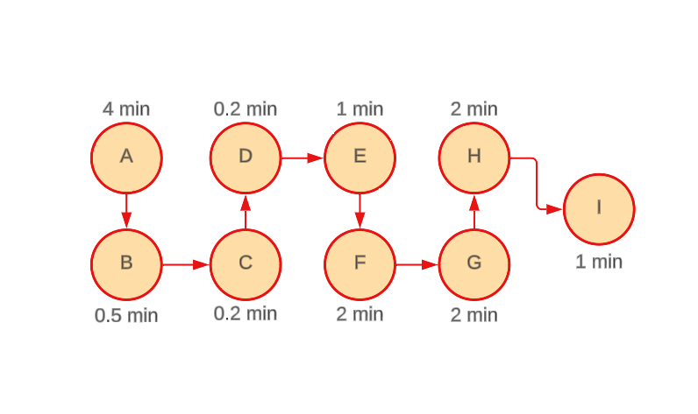
 | I | 1 | 7 | x
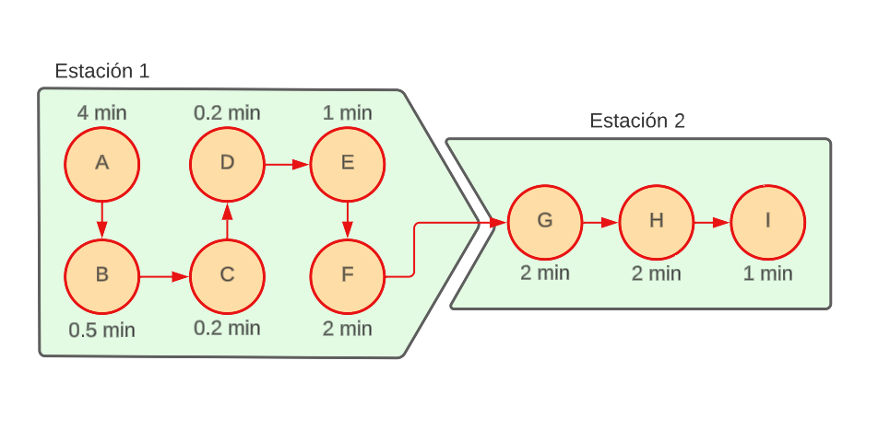

6. Eficiencia de balance de línea

Suma de tiempos de tareas |  |  | 12.9
Numero real de estaciones de trabajo |  |  | 2
Tiempo de ciclo |  |  | 8

 |  | Eficiencia | 0.80625

